手机漫游地查询结果截图
北京光华荣昌汽车部件有限公司（单位）向青汽公司提供服务人员手机漫游地查询结果
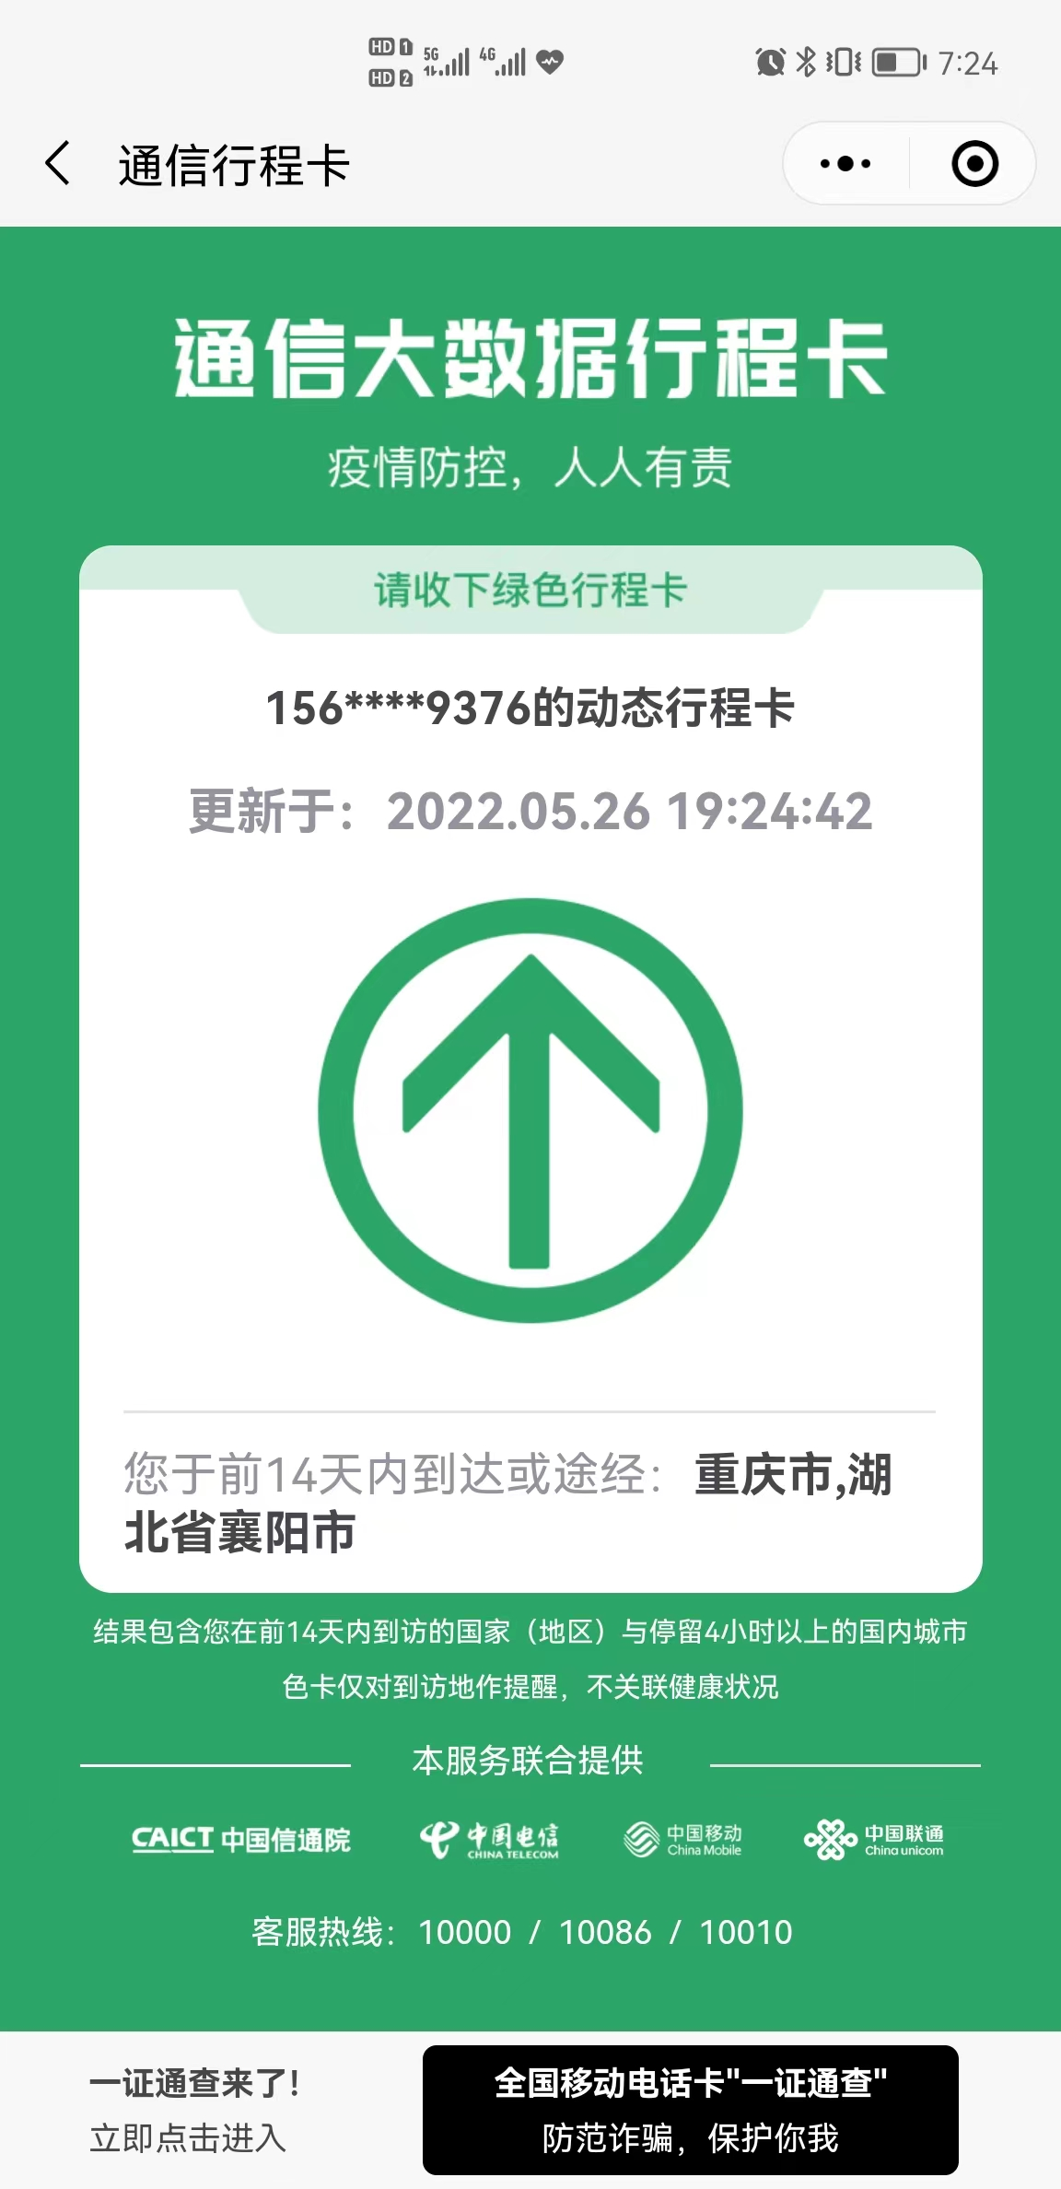 姓名：田冬艳 手机号：15620489376 身份证证号：320321198610260440 查询截图： | 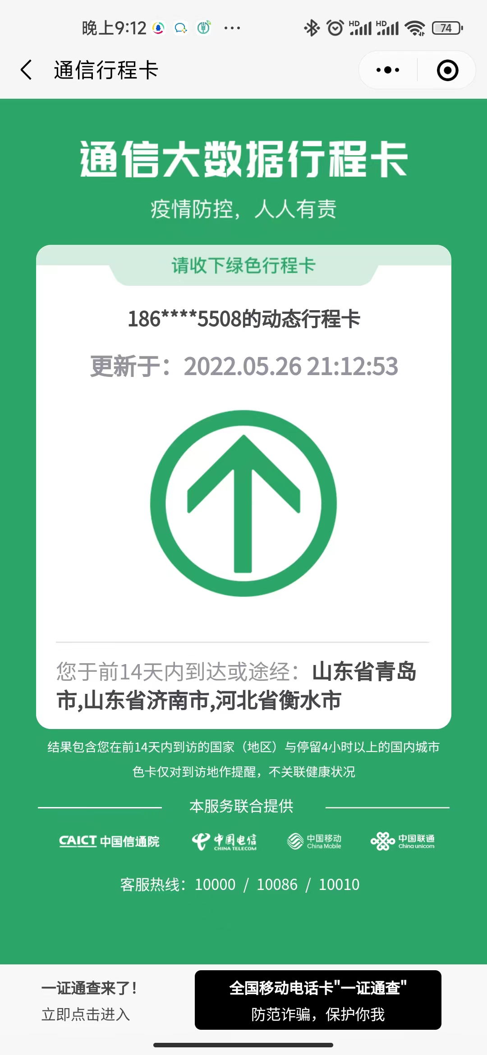 姓名：梁东雷 手机号：18601235508 身份证证号：131127197507043411 查询截图：

员工所属单位；北京光华荣昌汽车部件有限公司 |  | 填报人：田冬艳
（盖章）

绿色通行码
北京光华荣昌汽车部件有限公司（单位）向青汽公司提供服务人员手机漫游地查询结果
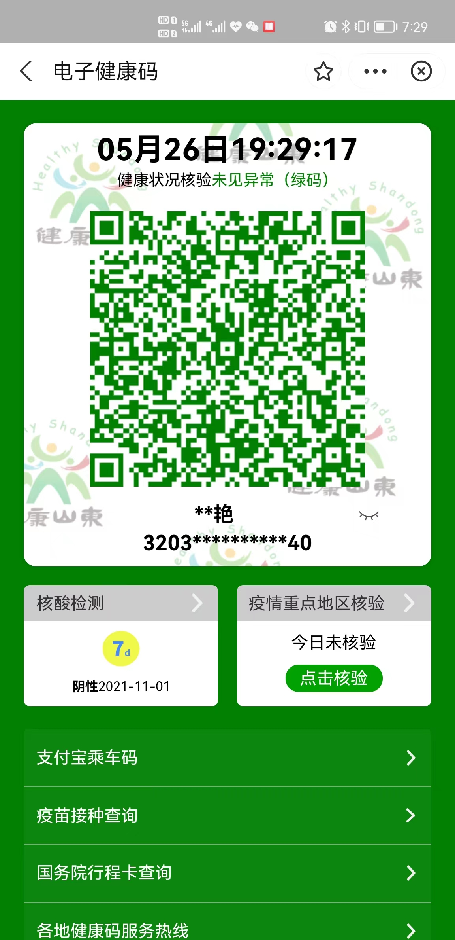 姓名：田冬艳 手机号：15620489376 身份证证号：320321198610260440 查询截图： | 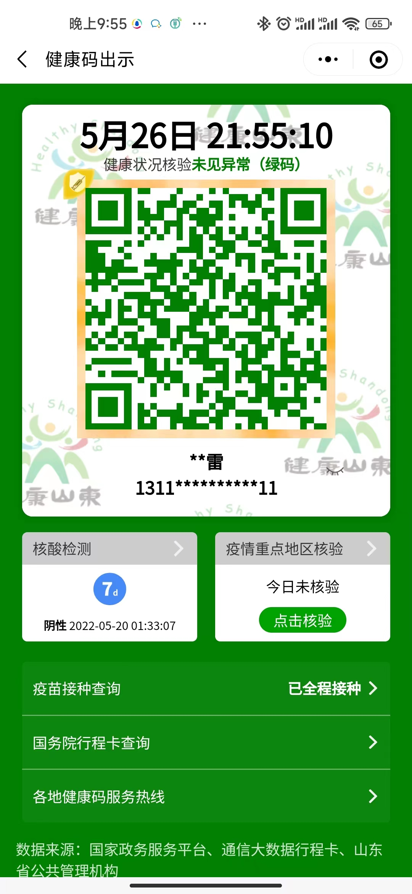 姓名：梁东雷 手机号：18601235508 身份证证号：131127197507043411 查询截图：

员工所属单位；北京光华荣昌汽车部件有限公司 |  | 填报人：田冬艳
（盖章）

手机漫游地查询方法
